Planilha1
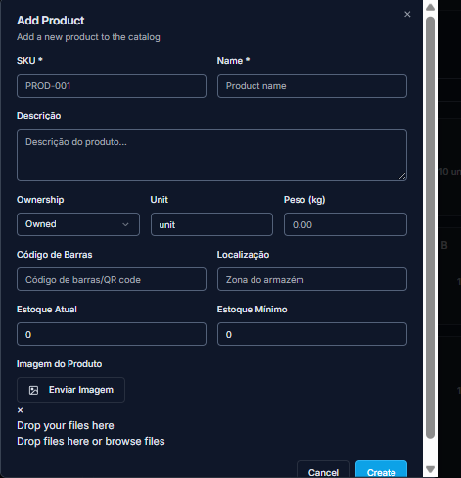
SKU | Name | Descrição | Ownership | Unit | Peso | Codigo de Barra | Localização | Estoque Atual | Estoque Minimo
BOX_3Q10 | Box Truss - Q30 - Peça 1000 |  | Owned | unit | 4 |  |  | 100 | 0
BOX_3Q13 | Box Truss - Q30 - Peça 1300 |  | Owned | unit | 5 |  |  | 100 | 0
BOX_3Q04 | Box Truss - Q30 - Peça 400 |  | Owned | unit | 2 |  |  | 100 | 0
BOX_3Q05 | Box Truss - Q30 - Peça 500 |  | Owned | unit | 2 |  |  | 100 | 0
BOX_3Q06 | Box Truss - Q30 - Peça 600 |  | Owned | unit | 3 |  |  | 100 | 0
BOX_3Q07 | Box Truss - Q30 - Peça 700 |  | Owned | unit | 3 |  |  | 100 | 0
BOX_3Q13 | Box Truss - Q30 - Peça 1300 |  | Owned | unit | 5 |  |  | 100 | 0
BOX_3Q20 | Box Truss - Q30 - Peça 2000 |  | Owned | unit | 7 |  |  | 100 | 0
BOX_3Q50 | Box Truss - Q30 - Peça 2500 |  | Owned | unit | 8.5 |  |  | 100 | 0
BOX_3Q30 | Box Truss - Q30 - Peça 3000 |  | Owned | unit | 10 |  |  | 100 | 0
BOX_3Q35 | Box Truss - Q30 - Peça 3500 |  | Owned | unit | 11.5 |  |  | 100 | 0
BOX_3Q40 | Box Truss - Q30 - Peça 4000 |  | Owned | unit | 13 |  |  | 100 | 0
BOX_3Q50 | Box Truss - Q30 - Peça 5000 |  | Owned | unit | 16 |  |  | 100 | 0
BOX_3Q60 | Box Truss - Q30 - Peça 6000 |  | Owned | unit | 19 |  |  | 100 | 0

